สรุปผลประสิทธิภาพของโมเดล (เอิร
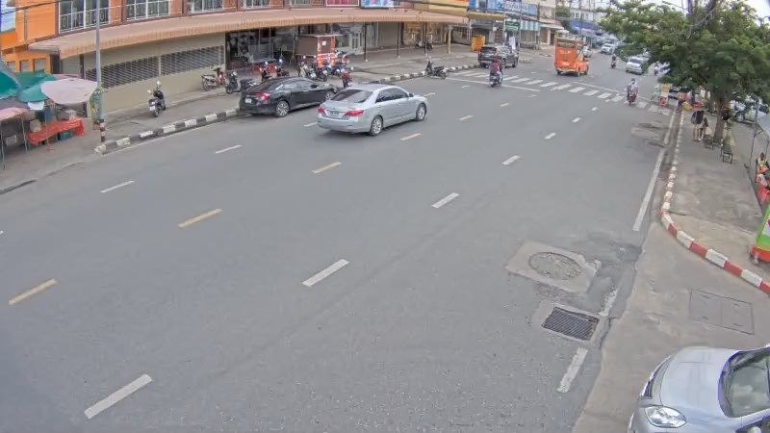
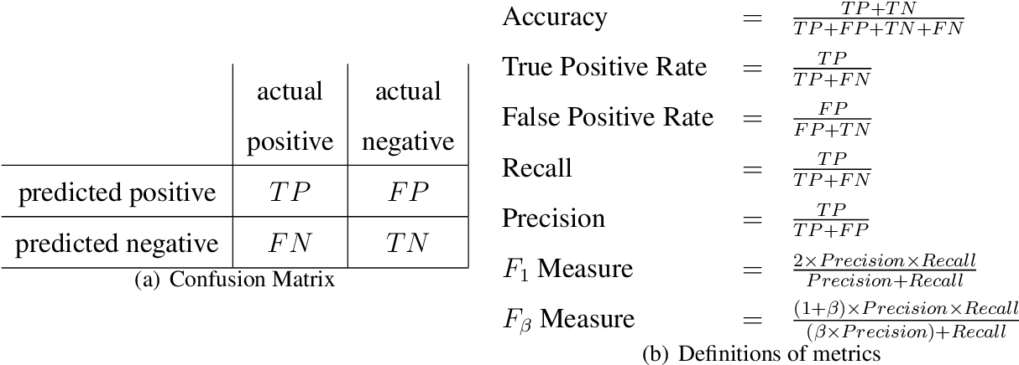
 |  |  |  |  |  |  |  |  |  |  |  |  |  | [(sumTP)/(sumTP+FP or sumTP+FN)]*100
css-bigc-monument-1min.mp4 |  | class |  |  |  |  |  |  |  |  |  |  |  | เฉลี่ยทุก class | เฉลี่ยทุกคลิป |  | class |  |  |  | เฉลี่ยทุก class (ยังไม่ได้เพิ่มค่าสะพานตากสิน)
 |  | bus |  |  | car |  |  | motorcycle |  |  | truck
 |  | TP | FP หรือ FN | ค่าที่ได้ | TP | FP หรือ FN | ค่าที่ได้ | TP | FP หรือ FN | ค่าที่ได้ | TP | FP หรือ FN | ค่าที่ได้ |  |  |  | bus | car | motorcycle | truck
Precision | yolox-s | 1 | 4 | 20 | 24 | 6 | 80 | 16 | 1 | 94.117647059 | 2 | 6 | 25 | 71.666666667 | Precision | yolox-s | 11.111111111 | 78.609625668 | 92.647058824 | 11.111111111 | 60.595446585
 | yolox-x | 1 | 4 | 20 | 24 | 1 | 96 | 16 | 1 | 94.117647059 | 2 | 13 | 13.333333333 | 69.35483871 |  | yolox-x | 12 | 76.262626263 | 89.814814815 | 10.61452514 | 60.731319555
 | model 1 | 1 | 6 | 14.285714286 | 18 | 16 | 52.941176471 | 10 | 1 | 90.909090909 | 2 | 9 | 18.181818182 | 49.206349206 |  | model 1 | 4.8780487805 | 74.561403509 | 82.03125 | 20.512820513 | 70.801526718
 | model 2 | 1 | 5 | 16.666666667 | 23 | 13 | 63.888888889 | 15 | 12 | 55.555555556 | 1 | 3 | 25 | 54.794520548 |  | model 2 | 20 | 82.175226586 | 79.72027972 | 21.31147541 | 73.493975904
 | model 3 | 1 | 6 | 14.285714286 | 24 | 3 | 88.888888889 | 15 | 3 | 83.333333333 | 2 | 4 | 33.333333333 | 72.413793103 |  | model 3 | 16.666666667 | 90.064102564 | 75.155279503 | 28.333333333 | 77.777777778
 | model 3 400 epoch | 1 | 6 | 14.285714286 | 24 | 8 | 75 | 15 | 7 | 68.181818182 | 2 | 3 | 40 | 63.636363636 |  | model 3 400 epoch | 21.428571429 | 85.410334347 | 88.059701493 | 30.508474576 | 80.125523013
 | model 3 500 epoch | 1 | 6 | 14.285714286 | 24 | 4 | 85.714285714 | 16 | 9 | 64 | 1 | 4 | 20 | 64.615384615 |  | model 3 500 epoch | 8.8235294118 | 85.981308411 | 76.543209877 | 24.242424242 | 72.211720227 | True Positive คือ ข้อมูลที่ทำนายตรงกับข้อมูลจริงในคลาสที่กำลังพิจารณา (โมเดลบอกท้อง ผลจริงคือท้อง)
 | model 3 momen 0.8 | 1 | 5 | 16.666666667 | 24 | 9 | 72.727272727 | 16 | 9 | 64 | 1 | 5 | 16.666666667 | 60 |  | model 3 momen 0.8 | 12.5 | 82.544378698 | 85.815602837 | 29.310344828 | 75.098039216 | False Positive คือ ข้อมูลที่ทำนายผิดเป็นคลาสที่กำลังพิจารณา (โมเดลบอกท้อง ผลจริงคือไม่ท้อง)
 | yolox-tiny 300 epoch | 1 | 6 | 14.285714286 | 24 | 19 | 55.813953488 | 15 | 7 | 68.181818182 | 2 | 7 | 22.222222222 | 51.851851852 |  | yolox-tiny 300 epoch | 17.647058824 | 75.405405405 | 84.507042254 | 19.565217391 | 67.724867725 | False Negative คือ ข้อมูลที่ทำนายผิดเป็นคลาสที่ไม่ได้พิจารณา (โมเดลบอกไม่ท้อง ผลจริงคือท้อง)
 | yolox-tiny 400 epoch | 1 | 10 | 9.0909090909 | 24 | 14 | 63.157894737 | 16 | 9 | 64 | 1 | 7 | 12.5 | 51.219512195 |  | yolox-tiny 400 epoch | 9.0909090909 | 74.932614555 | 84.722222222 | 20.238095238 | 68.028419183
 | yolox-tiny 500 epoch | 1 | 11 | 8.3333333333 | 24 | 11 | 68.571428571 | 16 | 4 | 80 | 2 | 6 | 25 | 57.333333333 |  | yolox-tiny 500 epoch | 6.0606060606 | 76.79558011 | 87.591240876 | 20.512820513 | 68.157423971
 | yolox-nano 300 epoch | 1 | 11 | 8.3333333333 | 24 | 26 | 48 | 14 | 9 | 60.869565217 | 2 | 10 | 16.666666667 | 42.268041237 |  | yolox-nano 300 epoch | 5.7692307692 | 66.747572816 | 83.216783217 | 17.441860465 | 59.96835443
 | yolox-nano 400 epoch | 1 | 10 | 9.0909090909 | 24 | 21 | 53.333333333 | 15 | 11 | 57.692307692 | 2 | 13 | 13.333333333 | 43.298969072 |  | yolox-nano 400 epoch | 6.4516129032 | 74.393530997 | 80.952380952 | 19.047619048 | 65.463917526
 | yolox-nano 500 epoch | 1 | 8 | 11.111111111 | 24 | 29 | 45.283018868 | 15 | 4 | 78.947368421 | 2 | 10 | 16.666666667 | 45.161290323 |  | yolox-nano 500 epoch | 10 | 73.796791444 | 89.552238806 | 19.512195122 | 67.314487633
Recall | yolox-s | 1 | 0 | 100 | 24 | 0 | 100 | 16 | 0 | 100 | 2 | 0 | 100 | 100 | Recall | yolox-s | 100 | 99.622641509 | 54.310344828 | 88.888888889 | 86.069651741
 | yolox-x | 1 | 0 | 100 | 24 | 0 | 100 | 16 | 0 | 100 | 2 | 0 | 100 | 100 |  | yolox-x | 100 | 100 | 83.620689655 | 100 | 95.273631841
 | model 1 | 1 | 0 | 100 | 18 | 6 | 75 | 10 | 8 | 55.555555556 | 2 | 0 | 100 | 68.888888889 |  | model 1 | 66.666666667 | 94.339622642 | 88.13559322 | 66.666666667 | 91.089108911
 | model 2 | 1 | 0 | 100 | 23 | 1 | 95.833333333 | 15 | 1 | 93.75 | 2 | 0 | 100 | 95.348837209 |  | model 2 | 100 | 94.716981132 | 87.068965517 | 77.777777778 | 91.791044776
 | model 3 | 1 | 0 | 100 | 24 | 0 | 100 | 15 | 1 | 93.75 | 1 | 1 | 50 | 95.348837209 |  | model 3 | 100 | 97.358490566 | 93.103448276 | 77.777777778 | 95.273631841
 | model 3 400 epoch | 1 | 0 | 100 | 24 | 0 | 100 | 15 | 1 | 93.75 | 1 | 1 | 50 | 95.348837209 |  | model 3 400 epoch | 100 | 97.735849057 | 90.517241379 | 83.333333333 | 95.024875622
 | model 3 500 epoch | 1 | 0 | 100 | 24 | 0 | 100 | 16 | 0 | 100 | 1 | 1 | 50 | 97.674418605 |  | model 3 500 epoch | 100 | 95.849056604 | 95.689655172 | 77.777777778 | 95.024875622
 | model 3 momen 0.8 | 1 | 0 | 100 | 24 | 0 | 100 | 16 | 0 | 100 | 1 | 1 | 50 | 97.674418605 |  | model 3 momen 0.8 | 100 | 98.091603053 | 93.103448276 | 83.333333333 | 95.989974937
 | yolox-tiny 300 epoch | 1 | 0 | 100 | 24 | 0 | 100 | 15 | 1 | 93.75 | 2 | 0 | 100 | 97.674418605 |  | yolox-tiny 300 epoch | 100 | 99.613899614 | 92.24137931 | 88.888888889 | 96.96969697
 | yolox-tiny 400 epoch | 1 | 0 | 100 | 24 | 0 | 100 | 16 | 0 | 100 | 1 | 1 | 50 | 97.674418605 |  | yolox-tiny 400 epoch | 66.666666667 | 99.227799228 | 93.965517241 | 83.333333333 | 96.717171717
 | yolox-tiny 500 epoch | 1 | 0 | 100 | 24 | 0 | 100 | 16 | 0 | 100 | 2 | 0 | 100 | 100 |  | yolox-tiny 500 epoch | 66.666666667 | 99.227799228 | 92.24137931 | 83.333333333 | 96.212121212
 | yolox-nano 300 epoch | 1 | 0 | 100 | 24 | 0 | 100 | 14 | 2 | 87.5 | 2 | 0 | 100 | 95.348837209 |  | yolox-nano 300 epoch | 100 | 98.841698842 | 92.24137931 | 72.222222222 | 95.707070707
 | yolox-nano 400 epoch | 1 | 0 | 100 | 24 | 0 | 100 | 15 | 1 | 93.75 | 2 | 0 | 100 | 97.674418605 |  | yolox-nano 400 epoch | 66.666666667 | 99.227799228 | 92.24137931 | 83.333333333 | 96.212121212
 | yolox-nano 500 epoch | 1 | 0 | 100 | 24 | 0 | 100 | 15 | 1 | 93.75 | 2 | 0 | 100 | 97.674418605 |  | yolox-nano 500 epoch | 100 | 98.841698842 | 92.24137931 | 83.333333333 | 96.212121212
Accuracy - F1 | yolox-s | 0 | 0 | 33.333333333 | 0 | 0 | 88.888888889 | 0 | 0 | 96.96969697 | 0 | 0 | 40 | 83.495145631 | Accuracy - F1 | yolox-s | 20 | 87.877449815 | 68.47826087 | 19.75308642 | 71.12024666
 | yolox-x | 0 | 0 | 33.333333333 | 0 | 0 | 97.959183673 | 0 | 0 | 96.96969697 | 0 | 0 | 23.529411765 | 81.904761905 |  | yolox-x | 21.428571429 | 86.532951289 | 86.607142857 | 19.191919192 | 74.178329966
 | model 1 | 0 | 0 | 25 | 0 | 0 | 62.068965517 | 0 | 0 | 68.965517241 | 0 | 0 | 30.769230769 | 57.407407407 |  | model 1 | 9.0909090909 | 83.292503675 | 84.97393199 | 31.37254902 | 79.674132518
 | model 2 | 0 | 0 | 28.571428571 | 0 | 0 | 76.666666667 | 0 | 0 | 69.76744186 | 0 | 0 | 40 | 69.594737959 |  | model 2 | 33.333333333 | 88.001495221 | 83.232732136 | 33.455882353 | 81.629766632
 | model 3 | 0 | 0 | 25 | 0 | 0 | 94.117647059 | 0 | 0 | 88.235294118 | 0 | 0 | 40 | 82.313575526 |  | model 3 300 epoch | 28.571428571 | 93.569349707 | 83.17209776 | 41.535776614 | 85.641271362
 | model 3 400 epoch | 0 | 0 | 25 | 0 | 0 | 85.714285714 | 0 | 0 | 78.947368421 | 0 | 0 | 44.444444444 | 76.329787234 |  | model 3 400 epoch | 35.294117647 | 91.15834565 | 89.271561352 | 44.665012407 | 86.941484778
 | model 3 500 epoch | 0 | 0 | 25 | 0 | 0 | 92.307692308 | 0 | 0 | 78.048780488 | 0 | 0 | 28.571428571 | 77.777777778 |  | model 3 500 epoch | 16.216216216 | 90.6474262 | 85.052215288 | 36.96369637 | 82.062298604
 | model 3 momen 0.8 | 0 | 0 | 28.571428571 | 0 | 0 | 84.210526316 | 0 | 0 | 78.048780488 | 0 | 0 | 25 | 74.336283186 |  | model 3 momen 0.8 | 22.222222222 | 89.648921007 | 89.311098961 | 43.367346939 | 84.268426843
 | yolox-tiny 300 epoch | 0 | 0 | 25 | 0 | 0 | 71.641791045 | 0 | 0 | 78.947368421 | 0 | 0 | 36.363636364 | 67.741935484 |  | yolox-tiny 300 epoch | 30 | 85.835405227 | 88.204987291 | 32.071269488 | 79.750778816
 | yolox-tiny 400 epoch | 0 | 0 | 16.666666667 | 0 | 0 | 77.419354839 | 0 | 0 | 78.048780488 | 0 | 0 | 20 | 67.2 |  | yolox-tiny 400 epoch | 16 | 85.385631226 | 89.104797641 | 32.567049808 | 79.874869656
 | yolox-tiny 500 epoch | 0 | 0 | 15.384615385 | 0 | 0 | 81.355932203 | 0 | 0 | 88.888888889 | 0 | 0 | 40 | 72.881355932 |  | yolox-tiny 500 epoch | 11.111111111 | 86.582321433 | 89.85618811 | 32.9218107 | 79.790575916
 | yolox-nano 300 epoch | 0 | 0 | 15.384615385 | 0 | 0 | 64.864864865 | 0 | 0 | 71.794871795 | 0 | 0 | 28.571428571 | 58.571428571 |  | yolox-nano 300 epoch | 10.909090909 | 79.684431541 | 87.496993644 | 28.097982709 | 73.73540856
 | yolox-nano 400 epoch | 0 | 0 | 16.666666667 | 0 | 0 | 69.565217391 | 0 | 0 | 71.428571429 | 0 | 0 | 23.529411765 | 60 |  | yolox-nano 400 epoch | 11.764705882 | 85.034555928 | 86.22896421 | 31.007751938 | 77.914110429
 | yolox-nano 500 epoch | 0 | 0 | 20 | 0 | 0 | 62.337662338 | 0 | 0 | 85.714285714 | 0 | 0 | 28.571428571 | 61.764705882 |  | yolox-nano 500 epoch | 18.181818182 | 84.502595259 | 90.87691981 | 31.62055336 | 79.20997921

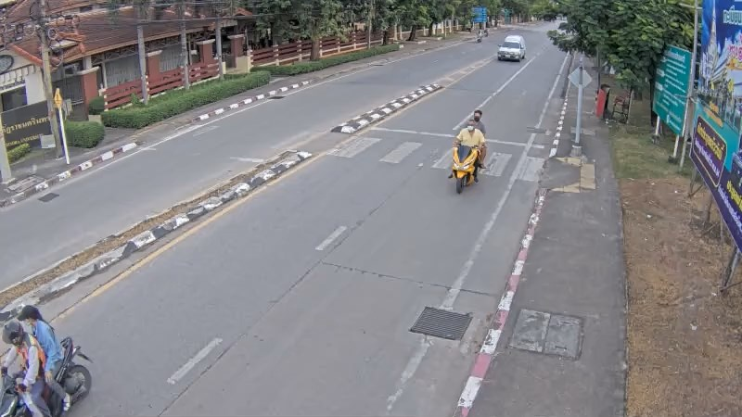
ccs-monument-srisothorn-1min.mp4 |  | class |  |  |  |  |  |  |  |  |  |  |  | เฉลี่ยทุก class
 |  | bus |  |  | car |  |  | motorcycle |  |  | truck |  |  |  |  | จำนวน dataset (รูป) | จำนวน epoch | เวลาที่ใช้ในการเทรน | size
 |  | TP | FP หรือ FN | ค่าที่ได้ | TP | FP หรือ FN | ค่าที่ได้ | TP | FP หรือ FN | ค่าที่ได้ | TP | FP หรือ FN | ค่าที่ได้ |  | model 1 | 253 | 300 | 3 ชั่วโมง 46 นาที | 70,176 KB
Precision | yolox-s | 0 | 2 | 0 | 10 | 3 | 76.923076923 | 4 | 4 | 50 | 0 | 8 | 0 | 45.161290323 | model 2 | 1158 | 300 | 15 ชั่วโมง | 70,176 KB
 | yolox-x | 0 | 0 | 0 | 10 | 12 | 45.454545455 | 4 | 2 | 66.666666667 | 0 | 8 | 0 | 38.888888889 | model 3 300 epoch | 1418 | 300 | 16 ชั่วโมง 50 นาที | 70,176 KB
 | model 1 | 0 | 4 | 0 | 10 | 4 | 71.428571429 | 2 | 1 | 66.666666667 | 0 | 7 | 0 | 42.857142857 | model 3 400 epoch | 1418 | 400 | 20 ชั่วโมง 10 นาที | 70,176 KB
 | model 2 | 0 | 1 | 0 | 10 | 4 | 71.428571429 | 4 | 2 | 66.666666667 | 0 | 2 | 0 | 60.869565217 | model 3 500 epoch | 1418 | 500 | 23 ชั่วโมง | 70,176 KB
 | model 3 | 0 | 3 | 0 | 10 | 1 | 90.909090909 | 3 | 2 | 60 | 0 | 2 | 0 | 61.904761905 | model 3 momen 0.8 | 1418 | 300 | 16 ชั่วโมง 22 นาที | 70,176 KB
 | model 3 400 epoch | 0 | 3 | 0 | 9 | 2 | 81.818181818 | 3 | 1 | 75 | 0 | 2 | 0 | 60 | yolox-tiny 300 epoch | 1418 | 300 | 10 ชั่วโมง 9 นาที | 39,643 KB
 | model 3 500 epoch | 0 | 4 | 0 | 10 | 1 | 90.909090909 | 3 | 2 | 60 | 0 | 2 | 0 | 59.090909091 | yolox-tiny 400 epoch | 1418 | 400 | 13 ชั่วโมง 22 นาที | 39,643 KB
 | model 3 momen 0.8 | 0 | 2 | 0 | 10 | 5 | 66.666666667 | 3 | 2 | 60 | 0 | 1 | 0 | 56.52173913 | yolox-tiny 500 epoch | 1418 | 500 | 16 ชั่วโมง 27 นาที | 39,643 KB
 | yolox-tiny 300 epoch | 0 | 1 | 0 | 10 | 2 | 83.333333333 | 3 | 3 | 50 | 0 | 4 | 0 | 56.52173913 | yolox-nano 300 epoch | 1418 | 300 | 9 ชั่วโมง 56 นาที | 7,421 KB
 | yolox-tiny 400 epoch | 0 | 3 | 0 | 10 | 5 | 66.666666667 | 3 | 6 | 33.333333333 | 0 | 6 | 0 | 39.393939394 | yolox-nano 400 epoch | 1418 | 400 | 10 ชั่วโมง 8 นาที | 7,421 KB
 | yolox-tiny 500 epoch | 0 | 3 | 0 | 10 | 4 | 71.428571429 | 2 | 2 | 50 | 0 | 2 | 0 | 52.173913043 | yolox-nano 500 epoch | 1418 | 500 | 13 ชั่วโมง 25 นาที | 7,421 KB
 | yolox-nano 300 epoch | 0 | 3 | 0 | 10 | 9 | 52.631578947 | 3 | 3 | 50 | 0 | 7 | 0 | 37.142857143 | yolox-x | - | 300 | - | 774,794 KB
 | yolox-nano 400 epoch | 0 | 2 | 0 | 10 | 7 | 58.823529412 | 2 | 3 | 40 | 0 | 5 | 0 | 41.379310345 | yolox-s | - | 300 | - | 70,362 KB
 | yolox-nano 500 epoch | 0 | 2 | 0 | 10 | 9 | 52.631578947 | 3 | 2 | 60 | 0 | 3 | 0 | 44.827586207
Recall | yolox-s | 0 | 0 | 0 | 10 | 0 | 100 | 4 | 0 | 100 | 0 | 0 | 0 | 100
 | yolox-x | 0 | 0 | 0 | 10 | 0 | 100 | 4 | 0 | 100 | 0 | 0 | 0 | 100
 | model 1 | 0 | 0 | 0 | 10 | 0 | 100 | 2 | 2 | 50 | 0 | 0 | 0 | 85.714285714
 | model 2 | 0 | 0 | 0 | 10 | 0 | 100 | 4 | 0 | 100 | 0 | 0 | 0 | 100
 | model 3 | 0 | 0 | 0 | 10 | 0 | 100 | 3 | 1 | 75 | 0 | 0 | 0 | 92.857142857
 | model 3 400 epoch | 0 | 0 | 0 | 9 | 1 | 90 | 3 | 1 | 75 | 0 | 0 | 0 | 85.714285714
 | model 3 500 epoch | 0 | 0 | 0 | 10 | 0 | 100 | 3 | 1 | 75 | 0 | 0 | 0 | 92.857142857
 | model 3 momen 0.8 | 0 | 0 | 0 | 10 | 0 | 100 | 3 | 1 | 75 | 0 | 0 | 0 | 92.857142857
 | yolox-tiny 300 epoch | 0 | 0 | 0 | 10 | 0 | 100 | 3 | 1 | 75 | 0 | 0 | 0 | 92.857142857
 | yolox-tiny 400 epoch | 0 | 0 | 0 | 10 | 0 | 100 | 3 | 1 | 75 | 0 | 0 | 0 | 92.857142857
 | yolox-tiny 500 epoch | 0 | 0 | 0 | 10 | 0 | 100 | 2 | 2 | 50 | 0 | 0 | 0 | 85.714285714
 | yolox-nano 300 epoch | 0 | 0 | 0 | 10 | 0 | 100 | 3 | 1 | 75 | 0 | 0 | 0 | 92.857142857
 | yolox-nano 400 epoch | 0 | 0 | 0 | 10 | 0 | 100 | 2 | 2 | 50 | 0 | 0 | 0 | 85.714285714
 | yolox-nano 500 epoch | 0 | 0 | 0 | 10 | 0 | 100 | 3 | 1 | 75 | 0 | 0 | 0 | 92.857142857
Accuracy - F1 | yolox-s | 0 | 0 | 0 | 0 | 0 | 86.956521739 | 0 | 0 | 66.666666667 | 0 | 0 | 0 | 62.222222222
 | yolox-x | 0 | 0 | 0 | 0 | 0 | 62.5 | 0 | 0 | 80 | 0 | 0 | 0 | 56
 | model 1 | 0 | 0 | 0 | 0 | 0 | 83.333333333 | 0 | 0 | 57.142857143 | 0 | 0 | 0 | 57.142857143
 | model 2 | 0 | 0 | 0 | 0 | 0 | 83.333333333 | 0 | 0 | 80 | 0 | 0 | 0 | 75.675675676
 | model 3 | 0 | 0 | 0 | 0 | 0 | 95.238095238 | 0 | 0 | 66.666666667 | 0 | 0 | 0 | 74.285714286
 | model 3 400 epoch | 0 | 0 | 0 | 0 | 0 | 85.714285714 | 0 | 0 | 75 | 0 | 0 | 0 | 70.588235294
 | model 3 500 epoch | 0 | 0 | 0 | 0 | 0 | 95.238095238 | 0 | 0 | 66.666666667 | 0 | 0 | 0 | 72.222222222
 | model 3 momen 0.8 | 0 | 0 | 0 | 0 | 0 | 80 | 0 | 0 | 66.666666667 | 0 | 0 | 0 | 70.27027027
 | yolox-tiny 300 epoch | 0 | 0 | 0 | 0 | 0 | 90.909090909 | 0 | 0 | 60 | 0 | 0 | 0 | 70.27027027
 | yolox-tiny 400 epoch | 0 | 0 | 0 | 0 | 0 | 80 | 0 | 0 | 46.153846154 | 0 | 0 | 0 | 55.319148936
 | yolox-tiny 500 epoch | 0 | 0 | 0 | 0 | 0 | 83.333333333 | 0 | 0 | 50 | 0 | 0 | 0 | 64.864864865
 | yolox-nano 300 epoch | 0 | 0 | 0 | 0 | 0 | 68.965517241 | 0 | 0 | 60 | 0 | 0 | 0 | 53.06122449
 | yolox-nano 400 epoch | 0 | 0 | 0 | 0 | 0 | 74.074074074 | 0 | 0 | 44.444444444 | 0 | 0 | 0 | 55.813953488
 | yolox-nano 500 epoch | 0 | 0 | 0 | 0 | 0 | 68.965517241 | 0 | 0 | 66.666666667 | 0 | 0 | 0 | 60.465116279

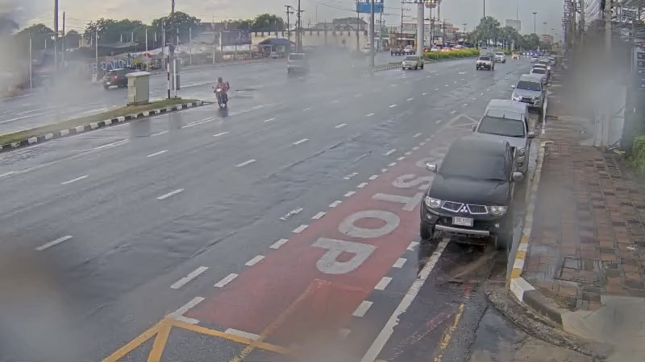
pty02-1min.mp4 |  | class |  |  |  |  |  |  |  |  |  |  |  | เฉลี่ยทุก class
 |  | bus |  |  | car |  |  | motorcycle |  |  | truck
 |  | TP | FP หรือ FN | ค่าที่ได้ | TP | FP หรือ FN | ค่าที่ได้ | TP | FP หรือ FN | ค่าที่ได้ | TP | FP หรือ FN | ค่าที่ได้
Precision | yolox-s | 0 | 0 | 0 | 37 | 5 | 88.095238095 | 18 | 0 | 100 | 2 | 17 | 11.764705882 | 72.151898734
 | yolox-x | 0 | 1 | 0 | 37 | 4 | 90.243902439 | 18 | 2 | 90 | 2 | 25 | 7.4074074074 | 64.04494382
 | model 1 | 0 | 3 | 0 | 33 | 22 | 60 | 18 | 5 | 78.260869565 | 2 | 14 | 12.5 | 54.639175258
 | model 2 | 0 | 0 | 0 | 35 | 1 | 97.222222222 | 18 | 1 | 94.736842105 | 0 | 4 | 0 | 89.830508475
 | model 3 | 0 | 0 | 0 | 36 | 2 | 94.736842105 | 18 | 0 | 100 | 2 | 18 | 10 | 73.684210526
 | model 3 400 epoch | 0 | 0 | 0 | 36 | 2 | 94.736842105 | 18 | 0 | 100 | 2 | 14 | 12.5 | 77.777777778
 | model 3 500 epoch | 0 | 4 | 0 | 36 | 3 | 92.307692308 | 18 | 2 | 90 | 2 | 14 | 12.5 | 70.886075949
 | model 3 momen 0.8 | 0 | 5 | 0 | 37 | 4 | 90.243902439 | 17 | 1 | 94.444444444 | 2 | 14 | 12.5 | 70
 | yolox-tiny 300 epoch | 0 | 5 | 0 | 37 | 10 | 78.723404255 | 17 | 3 | 85 | 2 | 30 | 6.25 | 53.846153846
 | yolox-tiny 400 epoch | 0 | 5 | 0 | 36 | 5 | 87.804878049 | 16 | 3 | 84.210526316 | 2 | 23 | 8 | 60
 | yolox-tiny 500 epoch | 0 | 12 | 0 | 36 | 5 | 87.804878049 | 17 | 7 | 70.833333333 | 2 | 24 | 7.6923076923 | 53.398058252
 | yolox-nano 300 epoch | 0 | 24 | 0 | 35 | 25 | 58.333333333 | 17 | 5 | 77.272727273 | 2 | 24 | 7.6923076923 | 40.909090909
 | yolox-nano 400 epoch | 0 | 12 | 0 | 36 | 16 | 69.230769231 | 17 | 7 | 70.833333333 | 2 | 25 | 7.4074074074 | 47.826086957
 | yolox-nano 500 epoch | 0 | 12 | 0 | 36 | 15 | 70.588235294 | 17 | 3 | 85 | 2 | 26 | 7.1428571429 | 49.54954955
Recall | yolox-s | 0 | 0 | 0 | 37 | 0 | 100 | 18 | 1 | 94.736842105 | 2 | 0 | 100 | 98.275862069
 | yolox-x | 0 | 0 | 0 | 37 | 0 | 100 | 18 | 1 | 94.736842105 | 2 | 0 | 100 | 98.275862069
 | model 1 | 0 | 0 | 0 | 33 | 4 | 89.189189189 | 18 | 1 | 94.736842105 | 0 | 2 | 0 | 87.931034483
 | model 2 | 0 | 0 | 0 | 35 | 2 | 94.594594595 | 18 | 1 | 94.736842105 | 2 | 0 | 100 | 94.827586207
 | model 3 | 0 | 0 | 0 | 36 | 1 | 97.297297297 | 18 | 1 | 94.736842105 | 2 | 0 | 100 | 96.551724138
 | model 3 400 epoch | 0 | 0 | 0 | 36 | 1 | 97.297297297 | 18 | 1 | 94.736842105 | 2 | 0 | 100 | 96.551724138
 | model 3 500 epoch | 0 | 0 | 0 | 36 | 1 | 97.297297297 | 18 | 1 | 94.736842105 | 2 | 0 | 100 | 96.551724138
 | model 3 momen 0.8 | 0 | 0 | 0 | 37 | 0 | 100 | 17 | 2 | 89.473684211 | 2 | 0 | 100 | 96.551724138
 | yolox-tiny 300 epoch | 0 | 0 | 0 | 37 | 0 | 100 | 17 | 2 | 89.473684211 | 2 | 0 | 100 | 96.551724138
 | yolox-tiny 400 epoch | 0 | 0 | 0 | 36 | 1 | 97.297297297 | 16 | 3 | 84.210526316 | 2 | 0 | 100 | 93.103448276
 | yolox-tiny 500 epoch | 0 | 0 | 0 | 36 | 1 | 97.297297297 | 17 | 2 | 89.473684211 | 2 | 0 | 100 | 94.827586207
 | yolox-nano 300 epoch | 0 | 0 | 0 | 35 | 2 | 94.594594595 | 17 | 2 | 89.473684211 | 2 | 0 | 100 | 93.103448276
 | yolox-nano 400 epoch | 0 | 0 | 0 | 36 | 1 | 97.297297297 | 17 | 2 | 89.473684211 | 2 | 0 | 100 | 94.827586207
 | yolox-nano 500 epoch | 0 | 0 | 0 | 36 | 1 | 97.297297297 | 17 | 2 | 89.473684211 | 2 | 0 | 100 | 94.827586207
Accuracy - F1 | yolox-s | 0 | 0 | 0 | 0 | 0 | 93.670886076 | 0 | 0 | 97.297297297 | 0 | 0 | 21.052631579 | 83.211678832
 | yolox-x | 0 | 0 | 0 | 0 | 0 | 94.871794872 | 0 | 0 | 92.307692308 | 0 | 0 | 13.793103448 | 77.551020408
 | model 1 | 0 | 0 | 0 | 0 | 0 | 71.739130435 | 0 | 0 | 85.714285714 | 0 | 0 | 0 | 67.39808004
 | model 2 | 0 | 0 | 0 | 0 | 0 | 95.890410959 | 0 | 0 | 94.736842105 | 0 | 0 | 0 | 92.261433771
 | model 3 | 0 | 0 | 0 | 0 | 0 | 96 | 0 | 0 | 97.297297297 | 0 | 0 | 18.181818182 | 83.582089552
 | model 3 400 epoch | 0 | 0 | 0 | 0 | 0 | 96 | 0 | 0 | 97.297297297 | 0 | 0 | 22.222222222 | 86.153846154
 | model 3 500 epoch | 0 | 0 | 0 | 0 | 0 | 94.736842105 | 0 | 0 | 92.307692308 | 0 | 0 | 22.222222222 | 81.751824818
 | model 3 momen 0.8 | 0 | 0 | 0 | 0 | 0 | 94.871794872 | 0 | 0 | 91.891891892 | 0 | 0 | 22.222222222 | 81.15942029
 | yolox-tiny 300 epoch | 0 | 0 | 0 | 0 | 0 | 88.095238095 | 0 | 0 | 87.179487179 | 0 | 0 | 11.764705882 | 69.135802469
 | yolox-tiny 400 epoch | 0 | 0 | 0 | 0 | 0 | 92.307692308 | 0 | 0 | 84.210526316 | 0 | 0 | 14.814814815 | 72.972972973
 | yolox-tiny 500 epoch | 0 | 0 | 0 | 0 | 0 | 92.307692308 | 0 | 0 | 79.069767442 | 0 | 0 | 14.285714286 | 68.322981366
 | yolox-nano 300 epoch | 0 | 0 | 0 | 0 | 0 | 72.164948454 | 0 | 0 | 82.926829268 | 0 | 0 | 14.285714286 | 56.842105263
 | yolox-nano 400 epoch | 0 | 0 | 0 | 0 | 0 | 80.898876404 | 0 | 0 | 79.069767442 | 0 | 0 | 13.793103448 | 63.583815029
 | yolox-nano 500 epoch | 0 | 0 | 0 | 0 | 0 | 81.818181818 | 0 | 0 | 87.179487179 | 0 | 0 | 13.333333333 | 65.088757396


hlp-01-20210610-170005-cut.mp4 |  | class |  |  |  |  |  |  |  |  |  |  |  | เฉลี่ยทุก class
 |  | bus |  |  | car |  |  | motorcycle |  |  | truck
 |  | TP | FP หรือ FN | ค่าที่ได้ | TP | FP หรือ FN | ค่าที่ได้ | TP | FP หรือ FN | ค่าที่ได้ | TP | FP หรือ FN | ค่าที่ได้
Precision | yolox-s | 1 | 2 | 33.333333333 | 46 | 25 | 64.788732394 | 19 | 0 | 100 | 3 | 27 | 10 | 56.097560976
 | yolox-x | 1 | 1 | 50 | 46 | 12 | 79.310344828 | 32 | 0 | 100 | 4 | 22 | 15.384615385 | 70.338983051
 | model 1 | 1 | 0 | 100 | 46 | 4 | 92 | 37 | 7 | 84.090909091 | 4 | 1 | 80 | 88
 | model 2 | 1 | 0 | 100 | 43 | 20 | 68.253968254 | 29 | 4 | 85.294117647 | 4 | 3 | 57.142857143 | 74.038461538
 | model 3 | 1 | 0 | 100 | 46 | 8 | 85.185185185 | 33 | 4 | 89.189189189 | 4 | 0 | 100 | 87.5
 | model 3 400 epoch | 1 | 0 | 100 | 45 | 17 | 72.580645161 | 31 | 3 | 91.176470588 | 4 | 0 | 100 | 80.198019802
 | model 3 500 epoch | 1 | 3 | 33.333333333 | 43 | 15 | 74.137931034 | 37 | 4 | 90.243902439 | 4 | 2 | 66.666666667 | 77.981651376
 | model 3 momen 0.8 | 1 | 0 | 100 | 43 | 25 | 63.235294118 | 34 | 3 | 91.891891892 | 4 | 2 | 66.666666667 | 73.214285714
 | yolox-tiny 300 epoch | 1 | 0 | 100 | 43 | 23 | 65.151515152 | 35 | 2 | 94.594594595 | 4 | 2 | 66.666666667 | 75.454545455
 | yolox-tiny 400 epoch | 1 | 0 | 100 | 43 | 27 | 61.428571429 | 36 | 0 | 100 | 4 | 5 | 44.444444444 | 72.413793103
 | yolox-tiny 500 epoch | 1 | 1 | 50 | 43 | 26 | 62.31884058 | 34 | 1 | 97.142857143 | 4 | 2 | 66.666666667 | 73.214285714
 | yolox-nano 300 epoch | 1 | 0 | 100 | 43 | 26 | 62.31884058 | 35 | 1 | 97.222222222 | 4 | 1 | 80 | 74.774774775
 | yolox-nano 400 epoch | 1 | 0 | 100 | 43 | 19 | 69.35483871 | 35 | 1 | 97.222222222 | 4 | 4 | 50 | 77.570093458
 | yolox-nano 500 epoch | 1 | 0 | 100 | 43 | 18 | 70.491803279 | 35 | 1 | 97.222222222 | 4 | 3 | 57.142857143 | 79.047619048
Recall | yolox-s | 1 | 0 | 100 | 46 | 0 | 100 | 19 | 18 | 51.351351351 | 3 | 1 | 75 | 78.409090909
 | yolox-x | 1 | 0 | 100 | 46 | 0 | 100 | 32 | 5 | 86.486486486 | 4 | 0 | 100 | 94.318181818
 | model 1 | 1 | 0 | 100 | 46 | 0 | 100 | 37 | 0 | 100 | 4 | 0 | 100 | 100
 | model 2 | 1 | 0 | 100 | 43 | 3 | 93.47826087 | 29 | 8 | 78.378378378 | 4 | 0 | 100 | 87.5
 | model 3 | 1 | 0 | 100 | 45 | 1 | 97.826086957 | 33 | 4 | 89.189189189 | 4 | 0 | 100 | 94.318181818
 | model 3 400 epoch | 1 | 0 | 100 | 45 | 1 | 97.826086957 | 31 | 6 | 83.783783784 | 4 | 0 | 100 | 92.045454545
 | model 3 500 epoch | 1 | 0 | 100 | 43 | 3 | 93.47826087 | 37 | 0 | 100 | 4 | 0 | 100 | 96.590909091
 | model 3 momen 0.8 | 1 | 0 | 100 | 43 | 1 | 97.727272727 | 34 | 3 | 91.891891892 | 4 | 0 | 100 | 95.348837209
 | yolox-tiny 300 epoch | 1 | 0 | 100 | 43 | 1 | 97.727272727 | 35 | 2 | 94.594594595 | 4 | 0 | 100 | 96.511627907
 | yolox-tiny 400 epoch | 1 | 0 | 100 | 43 | 1 | 97.727272727 | 36 | 1 | 97.297297297 | 4 | 0 | 100 | 97.674418605
 | yolox-tiny 500 epoch | 1 | 0 | 100 | 43 | 1 | 97.727272727 | 34 | 3 | 91.891891892 | 4 | 0 | 100 | 95.348837209
 | yolox-nano 300 epoch | 1 | 0 | 100 | 43 | 1 | 97.727272727 | 35 | 2 | 94.594594595 | 4 | 0 | 100 | 96.511627907
 | yolox-nano 400 epoch | 1 | 0 | 100 | 43 | 1 | 97.727272727 | 35 | 2 | 94.594594595 | 4 | 0 | 100 | 96.511627907
 | yolox-nano 500 epoch | 1 | 0 | 100 | 43 | 1 | 97.727272727 | 35 | 2 | 94.594594595 | 4 | 0 | 100 | 96.511627907
Accuracy - F1 | yolox-s | 0 | 0 | 50 | 0 | 0 | 78.632478632 | 0 | 0 | 67.857142857 | 0 | 0 | 17.647058824 | 65.402843602
 | yolox-x | 0 | 0 | 66.666666667 | 0 | 0 | 88.461538462 | 0 | 0 | 92.753623188 | 0 | 0 | 26.666666667 | 80.582524272
 | model 1 | 0 | 0 | 100 | 0 | 0 | 95.833333333 | 0 | 0 | 91.358024691 | 0 | 0 | 88.888888889 | 93.617021277
 | model 2 | 0 | 0 | 100 | 0 | 0 | 78.899082569 | 0 | 0 | 81.690140845 | 0 | 0 | 72.727272727 | 80.208333333
 | model 3 | 0 | 0 | 100 | 0 | 0 | 91.069071711 | 0 | 0 | 89.189189189 | 0 | 0 | 100 | 90.78125
 | model 3 400 epoch | 0 | 0 | 100 | 0 | 0 | 83.333333333 | 0 | 0 | 87.323943662 | 0 | 0 | 100 | 85.714285714
 | model 3 500 epoch | 0 | 0 | 50 | 0 | 0 | 82.692307692 | 0 | 0 | 94.871794872 | 0 | 0 | 80 | 86.294416244
 | model 3 momen 0.8 | 0 | 0 | 100 | 0 | 0 | 76.785714286 | 0 | 0 | 91.891891892 | 0 | 0 | 80 | 82.828282828
 | yolox-tiny 300 epoch | 0 | 0 | 100 | 0 | 0 | 78.181818182 | 0 | 0 | 94.594594595 | 0 | 0 | 80 | 84.693877551
 | yolox-tiny 400 epoch | 0 | 0 | 100 | 0 | 0 | 75.438596491 | 0 | 0 | 98.630136986 | 0 | 0 | 61.538461538 | 83.168316832
 | yolox-tiny 500 epoch | 0 | 0 | 66.666666667 | 0 | 0 | 76.10619469 | 0 | 0 | 94.444444444 | 0 | 0 | 80 | 82.828282828
 | yolox-nano 300 epoch | 0 | 0 | 100 | 0 | 0 | 76.10619469 | 0 | 0 | 95.890410959 | 0 | 0 | 88.888888889 | 84.263959391
 | yolox-nano 400 epoch | 0 | 0 | 100 | 0 | 0 | 81.132075472 | 0 | 0 | 95.890410959 | 0 | 0 | 66.666666667 | 86.010362694
 | yolox-nano 500 epoch | 0 | 0 | 100 | 0 | 0 | 81.904761905 | 0 | 0 | 95.890410959 | 0 | 0 | 72.727272727 | 86.910994764

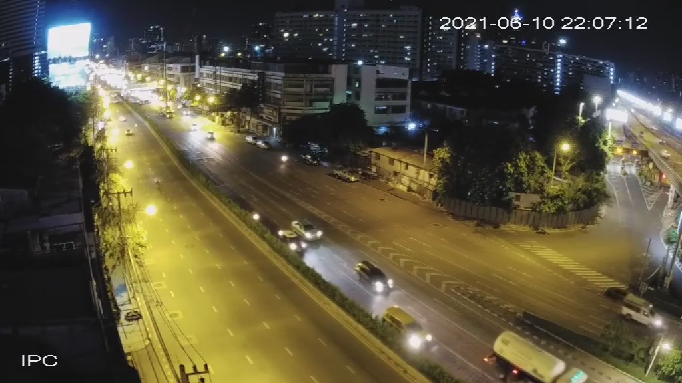
rama4-01-20210610-220720-cut.mp4 |  | class |  |  |  |  |  |  |  |  |  |  |  | เฉลี่ยทุก class
 |  | bus |  |  | car |  |  | motorcycle |  |  | truck
 |  | TP | FP หรือ FN | ค่าที่ได้ | TP | FP หรือ FN | ค่าที่ได้ | TP | FP หรือ FN | ค่าที่ได้ | TP | FP หรือ FN | ค่าที่ได้
Precision | yolox-s | 0 | 6 | 0 | 29 | 21 | 58 | 0 | 0 | 0 | 4 | 12 | 25 | 45.833333333
 | yolox-x | 0 | 3 | 0 | 30 | 34 | 46.875 | 11 | 1 | 91.666666667 | 4 | 16 | 20 | 45.454545455
 | model 1 | 0 | 0 | 0 | 29 | 3 | 90.625 | 22 | 6 | 78.571428571 | 2 | 4 | 33.333333333 | 80.303030303
 | model 2 | 0 | 2 | 0 | 29 | 8 | 78.378378378 | 24 | 2 | 92.307692308 | 2 | 4 | 33.333333333 | 77.464788732
 | model 3 | 0 | 0 | 0 | 29 | 4 | 87.878787879 | 24 | 26 | 92.307692308 | 2 | 0 | 100 | 64.705882353
 | model 3 400 epoch | 0 | 0 | 0 | 30 | 4 | 88.235294118 | 23 | 0 | 100 | 2 | 1 | 66.666666667 | 91.666666667
 | model 3 500 epoch | 0 | 0 | 0 | 29 | 7 | 80.555555556 | 23 | 3 | 88.461538462 | 2 | 3 | 40 | 80.597014925
 | model 3 momen 0.8 | 0 | 1 | 0 | 30 | 3 | 90.909090909 | 24 | 0 | 100 | 2 | 1 | 66.666666667 | 91.803278689
 | yolox-tiny 300 epoch | 0 | 0 | 0 | 30 | 10 | 75 | 24 | 4 | 85.714285714 | 2 | 3 | 40 | 76.712328767
 | yolox-tiny 400 epoch | 0 | 0 | 0 | 30 | 7 | 81.081081081 | 24 | 2 | 92.307692308 | 2 | 2 | 50 | 83.582089552
 | yolox-tiny 500 epoch | 0 | 0 | 0 | 30 | 8 | 78.947368421 | 24 | 2 | 92.307692308 | 2 | 2 | 50 | 82.352941176
 | yolox-nano 300 epoch | 0 | 1 | 0 | 30 | 11 | 73.170731707 | 24 | 2 | 92.307692308 | 2 | 4 | 33.333333333 | 75.675675676
 | yolox-nano 400 epoch | 0 | 0 | 0 | 30 | 6 | 83.333333333 | 24 | 2 | 92.307692308 | 2 | 3 | 40 | 83.582089552
 | yolox-nano 500 epoch | 0 | 0 | 0 | 30 | 6 | 83.333333333 | 24 | 2 | 92.307692308 | 2 | 2 | 50 | 84.848484848
Recall | yolox-s | 0 | 0 | 0 | 29 | 1 | 96.666666667 | 0 | 24 | 0 | 4 | 0 | 100 | 56.896551724
 | yolox-x | 0 | 0 | 0 | 30 | 0 | 100 | 11 | 13 | 45.833333333 | 4 | 0 | 100 | 77.586206897
 | model 1 | 0 | 0 | 0 | 29 | 1 | 96.666666667 | 22 | 2 | 91.666666667 | 2 | 2 | 50 | 91.379310345
 | model 2 | 0 | 0 | 0 | 29 | 1 | 96.666666667 | 24 | 0 | 100 | 2 | 2 | 50 | 94.827586207
 | model 3 | 0 | 0 | 0 | 29 | 1 | 96.666666667 | 24 | 0 | 100 | 2 | 2 | 50 | 94.827586207
 | model 3 400 epoch | 0 | 0 | 0 | 30 | 0 | 100 | 23 | 1 | 95.833333333 | 2 | 2 | 50 | 94.827586207
 | model 3 500 epoch | 0 | 0 | 0 | 29 | 1 | 96.666666667 | 23 | 1 | 95.833333333 | 2 | 2 | 50 | 93.103448276
 | model 3 momen 0.8 | 0 | 0 | 0 | 30 | 0 | 100 | 24 | 0 | 100 | 2 | 2 | 50 | 96.551724138
 | yolox-tiny 300 epoch | 0 | 0 | 0 | 30 | 0 | 100 | 24 | 0 | 100 | 2 | 2 | 50 | 96.551724138
 | yolox-tiny 400 epoch | 0 | 0 | 0 | 30 | 0 | 100 | 24 | 0 | 100 | 2 | 2 | 50 | 96.551724138
 | yolox-tiny 500 epoch | 0 | 0 | 0 | 30 | 0 | 100 | 24 | 0 | 100 | 2 | 2 | 50 | 96.551724138
 | yolox-nano 300 epoch | 0 | 0 | 0 | 30 | 0 | 100 | 24 | 0 | 100 | 2 | 2 | 50 | 96.551724138
 | yolox-nano 400 epoch | 0 | 0 | 0 | 30 | 0 | 100 | 24 | 0 | 100 | 2 | 2 | 50 | 96.551724138
 | yolox-nano 500 epoch | 0 | 0 | 0 | 30 | 0 | 100 | 24 | 0 | 100 | 2 | 2 | 50 | 96.551724138
Accuracy - F1 | yolox-s | 0 | 0 | 0 | 0 | 0 | 72.5 | 0 | 0 | 0 | 0 | 0 | 40 | 50.769230769
 | yolox-x | 0 | 0 | 0 | 0 | 0 | 63.829787234 | 0 | 0 | 61.111111111 | 0 | 0 | 33.333333333 | 57.324840764
 | model 1 | 0 | 0 | 0 | 0 | 0 | 93.548387097 | 0 | 0 | 84.615384615 | 0 | 0 | 40 | 85.483870968
 | model 2 | 0 | 0 | 0 | 0 | 0 | 86.567164179 | 0 | 0 | 96 | 0 | 0 | 40 | 85.271317829
 | model 3 | 0 | 0 | 0 | 0 | 0 | 92.063492063 | 0 | 0 | 96 | 0 | 0 | 66.666666667 | 76.923076923
 | model 3 400 epoch | 0 | 0 | 0 | 0 | 0 | 93.75 | 0 | 0 | 97.872340426 | 0 | 0 | 57.142857143 | 93.220338983
 | model 3 500 epoch | 0 | 0 | 0 | 0 | 0 | 87.878787879 | 0 | 0 | 92 | 0 | 0 | 44.444444444 | 86.4
 | model 3 momen 0.8 | 0 | 0 | 0 | 0 | 0 | 95.238095238 | 0 | 0 | 100 | 0 | 0 | 57.142857143 | 94.117647059
 | yolox-tiny 300 epoch | 0 | 0 | 0 | 0 | 0 | 85.714285714 | 0 | 0 | 92.307692308 | 0 | 0 | 44.444444444 | 85.496183206
 | yolox-tiny 400 epoch | 0 | 0 | 0 | 0 | 0 | 89.552238806 | 0 | 0 | 96 | 0 | 0 | 50 | 89.6
 | yolox-tiny 500 epoch | 0 | 0 | 0 | 0 | 0 | 88.235294118 | 0 | 0 | 96 | 0 | 0 | 50 | 88.888888889
 | yolox-nano 300 epoch | 0 | 0 | 0 | 0 | 0 | 84.507042254 | 0 | 0 | 96 | 0 | 0 | 40 | 84.848484848
 | yolox-nano 400 epoch | 0 | 0 | 0 | 0 | 0 | 90.909090909 | 0 | 0 | 96 | 0 | 0 | 44.444444444 | 89.6
 | yolox-nano 500 epoch | 0 | 0 | 0 | 0 | 0 | 90.909090909 | 0 | 0 | 96 | 0 | 0 | 50 | 90.322580645

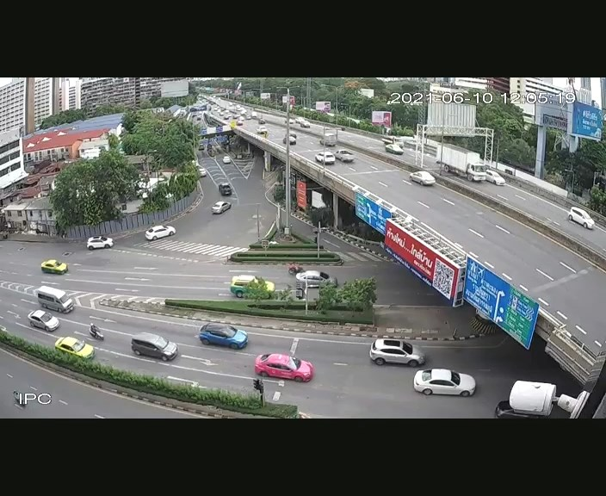
rama4-02-20210610-120525-cut.mp4 |  | class |  |  |  |  |  |  |  |  |  |  |  | เฉลี่ยทุก class
 |  | bus |  |  | car |  |  | motorcycle |  |  | truck
 |  | TP | FP หรือ FN | ค่าที่ได้ | TP | FP หรือ FN | ค่าที่ได้ | TP | FP หรือ FN | ค่าที่ได้ | TP | FP หรือ FN | ค่าที่ได้
Precision | yolox-s | 0 | 4 | 0 | 53 | 5 | 91.379310345 | 6 | 0 | 100 | 1 | 10 | 9.0909090909 | 75.949367089
 | yolox-x | 0 | 2 | 0 | 53 | 2 | 96.363636364 | 16 | 1 | 94.117647059 | 1 | 22 | 4.347826087 | 72.164948454
 | model 1 | 0 | 3 | 0 | 49 | 18 | 73.134328358 | 16 | 1 | 94.117647059 | 1 | 8 | 11.111111111 | 68.75
 | model 2 | 0 | 1 | 0 | 49 | 3 | 94.230769231 | 11 | 6 | 64.705882353 | 1 | 17 | 5.5555555556 | 69.318181818
 | model 3 | 0 | 0 | 0 | 51 | 5 | 91.071428571 | 15 | 4 | 78.947368421 | 1 | 7 | 12.5 | 80.722891566
 | model 3 400 epoch | 0 | 0 | 0 | 50 | 7 | 87.719298246 | 15 | 4 | 78.947368421 | 2 | 4 | 33.333333333 | 81.707317073
 | model 3 500 epoch | 0 | 11 | 0 | 49 | 5 | 90.740740741 | 14 | 13 | 51.851851852 | 1 | 9 | 10 | 62.745098039
 | model 3 momen 0.8 | 0 | 5 | 0 | 49 | 5 | 90.740740741 | 14 | 3 | 82.352941176 | 2 | 5 | 28.571428571 | 78.313253012
 | yolox-tiny 300 epoch | 0 | 2 | 0 | 49 | 14 | 77.777777778 | 13 | 1 | 92.857142857 | 2 | 12 | 14.285714286 | 68.817204301
 | yolox-tiny 400 epoch | 0 | 0 | 0 | 49 | 17 | 74.242424242 | 14 | 1 | 93.333333333 | 2 | 9 | 18.181818182 | 70.652173913
 | yolox-tiny 500 epoch | 0 | 3 | 0 | 49 | 12 | 80.327868852 | 14 | 1 | 93.333333333 | 2 | 14 | 12.5 | 68.421052632
 | yolox-nano 300 epoch | 0 | 3 | 0 | 49 | 16 | 75.384615385 | 14 | 2 | 87.5 | 1 | 16 | 5.8823529412 | 63.366336634
 | yolox-nano 400 epoch | 0 | 2 | 0 | 49 | 9 | 84.482758621 | 14 | 1 | 93.333333333 | 2 | 12 | 14.285714286 | 73.033707865
 | yolox-nano 500 epoch | 0 | 2 | 0 | 48 | 6 | 88.888888889 | 13 | 0 | 100 | 2 | 12 | 14.285714286 | 75.903614458
Recall | yolox-s | 0 | 0 | 0 | 53 | 0 | 100 | 6 | 10 | 37.5 | 1 | 1 | 50 | 84.507042254
 | yolox-x | 0 | 0 | 0 | 53 | 0 | 100 | 16 | 0 | 100 | 2 | 0 | 100 | 100
 | model 1 | 0 | 0 | 0 | 49 | 4 | 92.452830189 | 15 | 1 | 93.75 | 1 | 1 | 50 | 91.549295775
 | model 2 | 0 | 0 | 0 | 49 | 4 | 92.452830189 | 11 | 5 | 68.75 | 1 | 1 | 50 | 85.915492958
 | model 3 | 0 | 0 | 0 | 51 | 2 | 96.226415094 | 15 | 1 | 93.75 | 1 | 1 | 50 | 94.366197183
 | model 3 400 epoch | 0 | 0 | 0 | 50 | 3 | 94.339622642 | 15 | 1 | 93.75 | 2 | 0 | 100 | 94.366197183
 | model 3 500 epoch | 0 | 0 | 0 | 49 | 4 | 92.452830189 | 14 | 2 | 87.5 | 1 | 1 | 50 | 90.14084507
 | model 3 momen 0.8 | 0 | 0 | 0 | 49 | 3 | 94.230769231 | 14 | 2 | 87.5 | 2 | 0 | 100 | 92.857142857
 | yolox-tiny 300 epoch | 0 | 0 | 0 | 49 | 0 | 100 | 13 | 3 | 81.25 | 2 | 0 | 100 | 95.52238806
 | yolox-tiny 400 epoch | 0 | 0 | 0 | 49 | 0 | 100 | 14 | 2 | 87.5 | 2 | 0 | 100 | 97.014925373
 | yolox-tiny 500 epoch | 0 | 0 | 0 | 49 | 0 | 100 | 14 | 2 | 87.5 | 2 | 0 | 100 | 97.014925373
 | yolox-nano 300 epoch | 0 | 0 | 0 | 49 | 0 | 100 | 14 | 2 | 87.5 | 1 | 1 | 50 | 95.52238806
 | yolox-nano 400 epoch | 0 | 0 | 0 | 49 | 0 | 100 | 14 | 2 | 87.5 | 2 | 0 | 100 | 97.014925373
 | yolox-nano 500 epoch | 0 | 0 | 0 | 48 | 1 | 97.959183673 | 13 | 3 | 81.25 | 2 | 0 | 100 | 94.029850746
Accuracy - F1 | yolox-s | 0 | 0 | 0 | 0 | 0 | 95.495495495 | 0 | 0 | 54.545454545 | 0 | 0 | 15.384615385 | 80
 | yolox-x | 0 | 0 | 0 | 0 | 0 | 98.148148148 | 0 | 0 | 96.96969697 | 0 | 0 | 8.3333333333 | 83.832335329
 | model 1 | 0 | 0 | 0 | 0 | 0 | 81.666666667 | 0 | 0 | 93.933463796 | 0 | 0 | 18.181818182 | 78.528281164
 | model 2 | 0 | 0 | 0 | 0 | 0 | 93.333333333 | 0 | 0 | 66.666666667 | 0 | 0 | 10 | 76.729559748
 | model 3 | 0 | 0 | 0 | 0 | 0 | 93.577981651 | 0 | 0 | 85.714285714 | 0 | 0 | 20 | 87.012987013
 | model 3 400 epoch | 0 | 0 | 0 | 0 | 0 | 90.909090909 | 0 | 0 | 85.714285714 | 0 | 0 | 50 | 87.581699346
 | model 3 500 epoch | 0 | 0 | 0 | 0 | 0 | 91.588785047 | 0 | 0 | 65.11627907 | 0 | 0 | 16.666666667 | 73.988439306
 | model 3 momen 0.8 | 0 | 0 | 0 | 0 | 0 | 92.452830189 | 0 | 0 | 84.848484848 | 0 | 0 | 44.444444444 | 84.967320261
 | yolox-tiny 300 epoch | 0 | 0 | 0 | 0 | 0 | 87.5 | 0 | 0 | 86.666666667 | 0 | 0 | 25 | 80
 | yolox-tiny 400 epoch | 0 | 0 | 0 | 0 | 0 | 85.217391304 | 0 | 0 | 90.322580645 | 0 | 0 | 30.769230769 | 81.761006289
 | yolox-tiny 500 epoch | 0 | 0 | 0 | 0 | 0 | 89.090909091 | 0 | 0 | 90.322580645 | 0 | 0 | 22.222222222 | 80.24691358
 | yolox-nano 300 epoch | 0 | 0 | 0 | 0 | 0 | 85.964912281 | 0 | 0 | 87.5 | 0 | 0 | 10.526315789 | 76.19047619
 | yolox-nano 400 epoch | 0 | 0 | 0 | 0 | 0 | 91.588785047 | 0 | 0 | 90.322580645 | 0 | 0 | 25 | 83.333333333
 | yolox-nano 500 epoch | 0 | 0 | 0 | 0 | 0 | 93.203883495 | 0 | 0 | 89.655172414 | 0 | 0 | 25 | 84


srirat-01-20210811-171001-raining-cut.mp4 |  | class |  |  |  |  |  |  |  |  |  |  |  | เฉลี่ยทุก class
 |  | bus |  |  | car |  |  | motorcycle |  |  | truck
 |  | TP | FP หรือ FN | ค่าที่ได้ | TP | FP หรือ FN | ค่าที่ได้ | TP | FP หรือ FN | ค่าที่ได้ | TP | FP หรือ FN | ค่าที่ได้
Precision | yolox-s | 1 | 2 | 33.333333333 | 65 | 4 | 94.202898551 | 0 | 0 | 0 | 4 | 51 | 7.2727272727 | 55.118110236
 | yolox-x | 1 | 6 | 14.285714286 | 65 | 11 | 85.526315789 | 0 | 4 | 0 | 4 | 37 | 9.756097561 | 54.6875
 | model 1 | 0 | 0 | 0 | 65 | 4 | 94.202898551 | 0 | 0 | 0 | 3 | 2 | 60 | 91.891891892
 | model 2 | 1 | 1 | 50 | 62 | 6 | 91.176470588 | 0 | 1 | 0 | 3 | 6 | 33.333333333 | 82.5
 | model 3 | 1 | 3 | 25 | 63 | 3 | 95.454545455 | 0 | 0 | 0 | 4 | 2 | 66.666666667 | 89.473684211
 | model 3 400 epoch | 1 | 0 | 100 | 65 | 4 | 94.202898551 | 0 | 0 | 0 | 4 | 3 | 57.142857143 | 90.909090909
 | model 3 500 epoch | 1 | 1 | 50 | 63 | 6 | 91.304347826 | 0 | 3 | 0 | 4 | 7 | 36.363636364 | 80
 | model 3 momen 0.8 | 1 | 0 | 100 | 64 | 5 | 92.753623188 | 0 | 0 | 0 | 4 | 7 | 36.363636364 | 85.185185185
 | yolox-tiny 300 epoch | 1 | 0 | 100 | 65 | 5 | 92.857142857 | 0 | 0 | 0 | 4 | 8 | 33.333333333 | 84.337349398
 | yolox-tiny 400 epoch | 0 | 1 | 0 | 65 | 4 | 94.202898551 | 0 | 0 | 0 | 4 | 9 | 30.769230769 | 83.13253012
 | yolox-tiny 500 epoch | 0 | 0 | 0 | 65 | 6 | 91.549295775 | 0 | 0 | 0 | 3 | 9 | 25 | 81.927710843
 | yolox-nano 300 epoch | 1 | 0 | 100 | 65 | 10 | 86.666666667 | 0 | 0 | 0 | 2 | 4 | 33.333333333 | 82.926829268
 | yolox-nano 400 epoch | 0 | 0 | 0 | 65 | 6 | 91.549295775 | 0 | 0 | 0 | 3 | 4 | 42.857142857 | 87.179487179
 | yolox-nano 500 epoch | 1 | 0 | 100 | 65 | 6 | 91.549295775 | 0 | 0 | 0 | 3 | 4 | 42.857142857 | 87.341772152
Recall | yolox-s | 1 | 0 | 100 | 65 | 0 | 100 | 0 | 0 | 0 | 4 | 0 | 100 | 100
 | yolox-x | 1 | 0 | 100 | 65 | 0 | 100 | 0 | 0 | 0 | 4 | 0 | 100 | 100
 | model 1 | 0 | 1 | 0 | 65 | 0 | 100 | 0 | 0 | 0 | 3 | 1 | 75 | 97.142857143
 | model 2 | 1 | 0 | 100 | 62 | 3 | 95.384615385 | 0 | 0 | 0 | 3 | 1 | 75 | 94.285714286
 | model 3 | 1 | 0 | 100 | 63 | 2 | 96.923076923 | 0 | 0 | 0 | 4 | 0 | 100 | 97.142857143
 | model 3 400 epoch | 1 | 0 | 100 | 65 | 0 | 100 | 0 | 0 | 0 | 4 | 0 | 100 | 100
 | model 3 500 epoch | 1 | 0 | 100 | 63 | 2 | 96.923076923 | 0 | 0 | 0 | 4 | 0 | 100 | 97.142857143
 | model 3 momen 0.8 | 1 | 0 | 100 | 64 | 1 | 98.461538462 | 0 | 0 | 0 | 4 | 0 | 100 | 98.571428571
 | yolox-tiny 300 epoch | 1 | 0 | 100 | 65 | 0 | 100 | 0 | 0 | 0 | 4 | 0 | 100 | 100
 | yolox-tiny 400 epoch | 0 | 1 | 0 | 65 | 0 | 100 | 0 | 0 | 0 | 4 | 0 | 100 | 98.571428571
 | yolox-tiny 500 epoch | 0 | 1 | 0 | 65 | 0 | 100 | 0 | 0 | 0 | 3 | 1 | 75 | 97.142857143
 | yolox-nano 300 epoch | 1 | 0 | 100 | 65 | 0 | 100 | 0 | 0 | 0 | 2 | 2 | 50 | 97.142857143
 | yolox-nano 400 epoch | 0 | 1 | 0 | 65 | 0 | 100 | 0 | 0 | 0 | 3 | 1 | 75 | 97.142857143
 | yolox-nano 500 epoch | 1 | 0 | 100 | 65 | 0 | 100 | 0 | 0 | 0 | 3 | 1 | 75 | 98.571428571
Accuracy -F1 | yolox-s | 0 | 0 | 50 | 0 | 0 | 97.014925373 | 0 | 0 | 0 | 0 | 0 | 13.559322034 | 71.065989848
 | yolox-x | 0 | 0 | 25 | 0 | 0 | 92.19858156 | 0 | 0 | 0 | 0 | 0 | 17.777777778 | 70.707070707
 | model 1 | 0 | 0 | 0 | 0 | 0 | 97.014925373 | 0 | 0 | 0 | 0 | 0 | 66.666666667 | 94.444444444
 | model 2 | 0 | 0 | 66.666666667 | 0 | 0 | 93.233082707 | 0 | 0 | 0 | 0 | 0 | 46.153846154 | 88
 | model 3 | 0 | 0 | 40 | 0 | 0 | 96.183206107 | 0 | 0 | 0 | 0 | 0 | 80 | 93.150684932
 | model 3 400 epoch | 0 | 0 | 100 | 0 | 0 | 97.014925373 | 0 | 0 | 0 | 0 | 0 | 72.727272727 | 95.238095238
 | model 3 500 epoch | 0 | 0 | 66.666666667 | 0 | 0 | 94.029850746 | 0 | 0 | 0 | 0 | 0 | 53.333333333 | 87.741935484
 | model 3 momen 0.8 | 0 | 0 | 100 | 0 | 0 | 95.52238806 | 0 | 0 | 0 | 0 | 0 | 53.333333333 | 91.390728477
 | yolox-tiny 300 epoch | 0 | 0 | 100 | 0 | 0 | 96.296296296 | 0 | 0 | 0 | 0 | 0 | 50 | 91.503267974
 | yolox-tiny 400 epoch | 0 | 0 | 0 | 0 | 0 | 97.014925373 | 0 | 0 | 0 | 0 | 0 | 47.058823529 | 90.196078431
 | yolox-tiny 500 epoch | 0 | 0 | 0 | 0 | 0 | 95.588235294 | 0 | 0 | 0 | 0 | 0 | 37.5 | 88.888888889
 | yolox-nano 300 epoch | 0 | 0 | 100 | 0 | 0 | 92.857142857 | 0 | 0 | 0 | 0 | 0 | 40 | 89.473684211
 | yolox-nano 400 epoch | 0 | 0 | 0 | 0 | 0 | 95.588235294 | 0 | 0 | 0 | 0 | 0 | 54.545454545 | 91.891891892
 | yolox-nano 500 epoch | 0 | 0 | 100 | 0 | 0 | 95.588235294 | 0 | 0 | 0 | 0 | 0 | 54.545454545 | 92.617449664

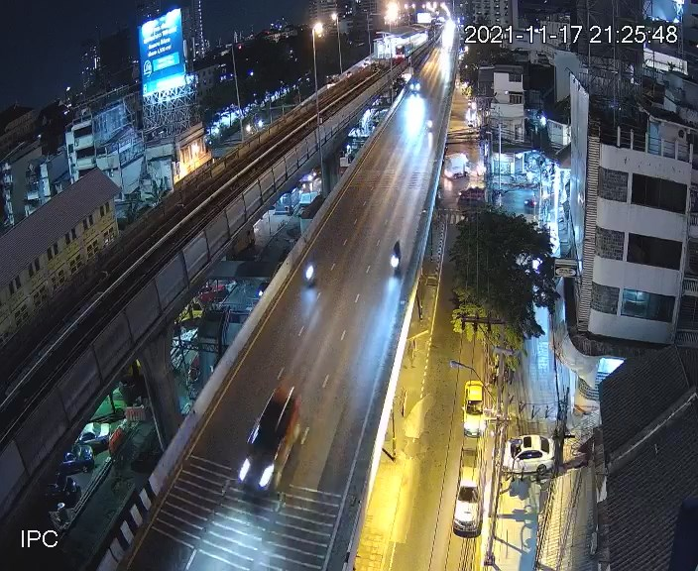
thaksin-02-20211117-212544-cut.mp4 |  | class |  |  |  |  |  |  |  |  |  |  |  | เฉลี่ยทุก class
 |  | bus |  |  | car |  |  | motorcycle |  |  | truck
 |  | TP | FP หรือ FN | ค่าที่ได้ | TP | FP หรือ FN | ค่าที่ได้ | TP | FP หรือ FN | ค่าที่ได้ | TP | FP หรือ FN | ค่าที่ได้
Precision | yolox-s | 0 | 4 | 0 | 30 | 11 | 73.170731707 | 0 | 0 | 0 | 1 | 5 | 16.666666667 | 60.784313725
 | yolox-x | 0 | 5 | 0 | 37 | 18 | 67.272727273 | 0 | 0 | 0 | 2 | 17 | 10.526315789 | 49.367088608
 | model 1 | 0 | 23 | 0 | 5 | 16 | 23.80952381 | 0 | 2 | 0 | 2 | 17 | 10.526315789 | 10.769230769
 | model 2 | 0 | 2 | 0 | 21 | 4 | 84 | 13 | 1 | 92.857142857 | 2 | 9 | 18.181818182 | 69.230769231
 | model 3 | 0 | 3 | 0 | 22 | 5 | 81.481481481 | 13 | 1 | 92.857142857 | 2 | 10 | 16.666666667 | 66.071428571
 | model 3 400 epoch | 0 | 2 | 0 | 22 | 4 | 84.615384615 | 13 | 1 | 92.857142857 | 2 | 14 | 12.5 | 63.793103448
 | model 3 500 epoch | 0 | 2 | 0 | 22 | 4 | 84.615384615 | 13 | 2 | 86.666666667 | 2 | 9 | 18.181818182 | 68.518518519
 | model 3 momen 0.8 | 0 | 3 | 0 | 22 | 3 | 88 | 13 | 2 | 86.666666667 | 2 | 6 | 25 | 72.549019608
 | yolox-tiny 300 epoch | 0 | 0 | 0 | 21 | 8 | 72.413793103 | 13 | 2 | 86.666666667 | 2 | 8 | 20 | 66.666666667
 | yolox-tiny 400 epoch | 0 | 1 | 0 | 21 | 14 | 60 | 13 | 1 | 92.857142857 | 2 | 6 | 25 | 62.068965517
 | yolox-tiny 500 epoch | 0 | 1 | 0 | 21 | 12 | 63.636363636 | 13 | 0 | 100 | 1 | 3 | 25 | 68.62745098
 | yolox-nano 300 epoch | 0 | 7 | 0 | 19 | 14 | 57.575757576 | 12 | 2 | 85.714285714 | 2 | 5 | 28.571428571 | 54.098360656
 | yolox-nano 400 epoch | 0 | 3 | 0 | 19 | 11 | 63.333333333 | 12 | 3 | 80 | 1 | 2 | 33.333333333 | 62.745098039
 | yolox-nano 500 epoch | 0 | 3 | 0 | 20 | 9 | 68.965517241 | 13 | 2 | 86.666666667 | 1 | 6 | 14.285714286 | 62.962962963
Recall | yolox-s | 0 | 0 | 0 | 30 | 7 | 81.081081081 | 0 | 13 | 0 | 1 | 1 | 50 | 59.615384615
 | yolox-x | 0 | 0 | 0 | 25 | 0 | 100 | 0 | 13 | 0 | 2 | 0 | 100 | 67.5
 | model 1 | 0 | 0 | 0 | 5 | 20 | 20 | 0 | 13 | 0 | 2 | 0 | 100 | 17.5
 | model 2 | 0 | 0 | 0 | 21 | 4 | 84 | 13 | 0 | 100 | 2 | 0 | 100 | 90
 | model 3 | 0 | 0 | 0 | 22 | 3 | 88 | 13 | 0 | 100 | 2 | 0 | 100 | 92.5
 | model 3 400 epoch | 0 | 0 | 0 | 22 | 3 | 88 | 13 | 0 | 100 | 2 | 0 | 100 | 92.5
 | model 3 500 epoch | 0 | 0 | 0 | 22 | 3 | 88 | 13 | 0 | 100 | 2 | 0 | 100 | 92.5
 | model 3 momen 0.8 | 0 | 0 | 0 | 22 | 3 | 88 | 13 | 0 | 100 | 2 | 0 | 100 | 92.5
 | yolox-tiny 300 epoch | 0 | 0 | 0 | 21 | 4 | 84 | 13 | 0 | 100 | 2 | 0 | 100 | 90
 | yolox-tiny 400 epoch | 0 | 0 | 0 | 21 | 4 | 84 | 13 | 0 | 100 | 2 | 0 | 100 | 90
 | yolox-tiny 500 epoch | 0 | 0 | 0 | 21 | 4 | 84 | 13 | 0 | 100 | 1 | 1 | 50 | 87.5
 | yolox-nano 300 epoch | 0 | 0 | 0 | 19 | 6 | 76 | 12 | 1 | 92.307692308 | 2 | 0 | 100 | 82.5
 | yolox-nano 400 epoch | 0 | 0 | 0 | 19 | 6 | 76 | 12 | 1 | 92.307692308 | 1 | 1 | 50 | 80
 | yolox-nano 500 epoch | 0 | 0 | 0 | 20 | 5 | 80 | 13 | 0 | 100 | 1 | 1 | 50 | 85
Accuracy - F1 | yolox-s | 0 | 0 | 0 | 0 | 0 | 76.923076923 | 0 | 0 | 0 | 0 | 0 | 25 | 60.194174757
 | yolox-x | 0 | 0 | 0 | 0 | 0 | 80.434782609 | 0 | 0 | 0 | 0 | 0 | 19.047619048 | 57.026807474
 | model 1 | 0 | 0 | 0 | 0 | 0 | 21.739130435 | 0 | 0 | 0 | 0 | 0 | 19.047619048 | 13.333333333
 | model 2 | 0 | 0 | 0 | 0 | 0 | 84 | 0 | 0 | 96.296296296 | 0 | 0 | 30.769230769 | 78.260869565
 | model 3 | 0 | 0 | 0 | 0 | 0 | 84.615384615 | 0 | 0 | 96.296296296 | 0 | 0 | 28.571428571 | 77.083333333
 | model 3 400 epoch | 0 | 0 | 0 | 0 | 0 | 86.274509804 | 0 | 0 | 96.296296296 | 0 | 0 | 22.222222222 | 75.510204082
 | model 3 500 epoch | 0 | 0 | 0 | 0 | 0 | 86.274509804 | 0 | 0 | 92.857142857 | 0 | 0 | 30.769230769 | 78.723404255
 | model 3 momen 0.8 | 0 | 0 | 0 | 0 | 0 | 88 | 0 | 0 | 92.857142857 | 0 | 0 | 40 | 81.318681319
 | yolox-tiny 300 epoch | 0 | 0 | 0 | 0 | 0 | 77.777777778 | 0 | 0 | 92.857142857 | 0 | 0 | 33.333333333 | 76.595744681
 | yolox-tiny 400 epoch | 0 | 0 | 0 | 0 | 0 | 70 | 0 | 0 | 96.296296296 | 0 | 0 | 40 | 73.469387755
 | yolox-tiny 500 epoch | 0 | 0 | 0 | 0 | 0 | 72.413793103 | 0 | 0 | 100 | 0 | 0 | 33.333333333 | 76.923076923
 | yolox-nano 300 epoch | 0 | 0 | 0 | 0 | 0 | 65.517241379 | 0 | 0 | 88.888888889 | 0 | 0 | 44.444444444 | 65.346534653
 | yolox-nano 400 epoch | 0 | 0 | 0 | 0 | 0 | 69.090909091 | 0 | 0 | 85.714285714 | 0 | 0 | 40 | 70.32967033
 | yolox-nano 500 epoch | 0 | 0 | 0 | 0 | 0 | 74.074074074 | 0 | 0 | 92.857142857 | 0 | 0 | 22.222222222 | 72.340425532

